Condiciones Fisicoquímicas
 | Oxígeno Disuelto | DBO5
10-jun-14 | 6.29 | 20
17-jun-14 | 7.22 | 5
24-jun-14 | 5.16 | 5
10-jun-14 | 3.44 | 14
17-jun-14 | 2.46 | 5
24-jun-14 | 4.51 | 5
10-jun-14 | 2.77 | 17
17-jun-14 | 3.92 | 18
24-jun-14 | 3.41 | 5
10-jun-14 | 2.93 | 12
17-jun-14 | 9.03 | 24
24-jun-14 | 3.58 | 5
Parámetro | Unidades | EH |  |  | Promedio | SH |  |  | Promedio | FA |  |  | Promedio | IES |  |  | Promedio
 |  | 10-Jun-14 | 17-Jun-14 | 24-Jun-14 |  | 10-Jun-14 | 17-Jun-14 | 24-Jun-14 |  | 10-Jun-14 | 17-Jun-14 | 24-Jun-14 |  | 10-Jun-14 | 17-Jun-14 | 24-Jun-14
Hora | - | 10:30:00 | 11:30:00 | 10:30:00 |  | 13:30:00 | 10:40:00 | 13:10:00 |  | 11:20:00 | 12:10:00 | 12:00:00 |  | 12:25:00 | 11:10:00 | 12:40:00
Temperatura de la muestra | °C | 20 | 18.1 | 17.4 | 18.5 | 18.5 | 17.8 | 18.9 | 18.4 | 20.2 | 18.3 | 18.1 | 18.9 | 19.4 | 17.8 | 19.2 | 18.8
pH | Unidades | 7.13 | 6.63 | 7.48 | 7.08 | 7.23 | 6.41 | 7.23 | 6.96 | 7.22 | 6.76 | 7.38 | 7.12 | 7.18 | 6.48 | 7.43 | 7.0
Oxígeno Disuelto | mg/L O2 | 6.29 | 7.22 | 5.16 | 6.22 | 3.44 | 2.46 | 4.51 | 3.47 | 2.77 | 3.92 | 3.41 | 3.37 | 2.93 | 9.03 | 3.58 | 5.2
Turbiedad | NTU | 3.11 | 8.58 | 34.2 | 15.30 | 3.95 | 2.53 | 4.35 | 3.61 | 2.03 | 1.82 | 4.73 | 2.86 | 2.52 | 2.89 | 3.09 | 2.8
Fosfatos | mg/L P-PO4-3 | 0.062 | 0.086 | 0.062 | 0.07 | 0.072 | 0.062 | 0.062 | 0.065 | 0.08 | 0.062 | 0.062 | 0.068 | 0.067 | 0.062 | 0.062 | 0.1
Nitratos | mg/L N-NO3 | 0.289 | 0.28 | 0.36 | 0.31 | 0.263 | 0.238 | 0.326 | 0.276 | 0.243 | 0.301 | 0.326 | 0.29 | 0.243 | 0.318 | 0.297 | 0.3
Sólidos Disueltos Totales | mg/L | 205 | 73.3 | 541 | 273.1 | 180 | 71.4 | 358 | 203.13 | 185 | 77.6 | 360 | 207.53 | 179 | 74.3 | 362 | 205.1
DBO5 | mg/L O2 | 20 | 5 | 5 | 10 | 14 | 5 | 5 | 8.00 | 17 | 18 | 5 | 13.33 | 12 | 24 | 5 | 13.7
Coliformes totales | NMP/100mL | 3200 | 13000 | 11000 | 9066.67 | 73000 | 7700 | 21000 | 33900 | 2700 | 2500 | 240000 | 81733.33 | 2000 | 8200 | 44000 | 18066.7

Temperatura
pH
Oxígeno Disuelto

Turbiedad
Fosfatos
 | Fosfatos
10-jun-14 | 0.062
17-jun-14 | 0.086
24-jun-14 | 0.062
10-jun-14 | 0.072
17-jun-14 | 0.062
24-jun-14 | 0.062
10-jun-14 | 0.08
17-jun-14 | 0.062
24-jun-14 | 0.062
10-jun-14 | 0.067
17-jun-14 | 0.062
24-jun-14 | 0.062
Nitratos

Sólidos Disueltos Totales
DBO5
Coliformes Totales

Calculo ICA
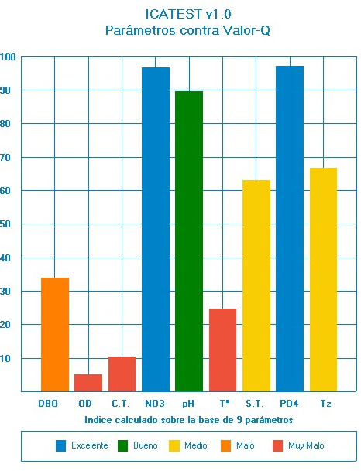
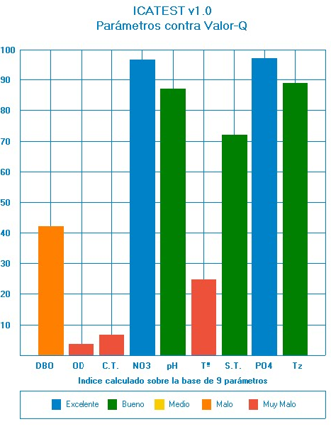
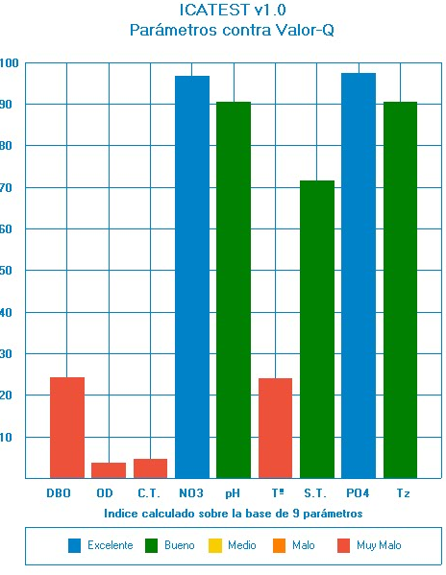
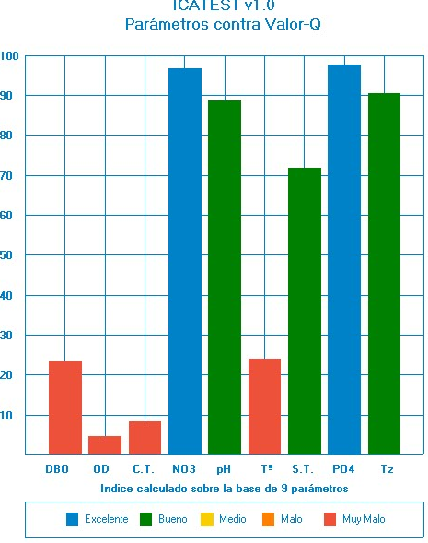
 | ICATest v1.0 - Reporte NSF |  |  |  |  | ICATest v1.0 - Reporte NSF |  |  |  |  | ICATest v1.0 - Reporte NSF |  |  |  |  | ICATest v1.0 - Reporte NSF
Fecha: | 11/04/2015 |  |  |  | Fecha: | 11/04/2015 |  |  |  | Fecha: | 11/04/2015 |  |  |  | Fecha: | 11/04/2015
Hora: | 9:15:04 p. m. |  |  |  | Hora: | 9:23:48 p. m. |  |  |  | Hora: | 9:27:30 p. m. |  |  |  | Hora: | 9:30:14 p. m.
Lugar: | EH |  |  |  | Lugar: | SH |  |  |  | Lugar: | FA |  |  |  | Lugar: | IES
Analista: | lc |  |  |  | Analista: | lc |  |  |  | Analista: | lc |  |  |  | Analista: | lc

Valor del índice: | 47.74 |  | Escala de color |  | Valor del índice: | 49.91 |  | Escala de color |  | Valor del índice: | 48 |  | Escala de color |  | Valor del índice: | 48.55 |  | Escala de color
Número de parámetros: | 9 |  | Excelente | 91-100 | Número de parámetros: | 9 |  | Excelente | 91-100 | Número de parámetros: | 9 |  | Excelente | 91-100 | Número de parámetros: | 9 |  | Excelente | 91-100
Clasificación: | Mala |  | Buena | 71-90 | Clasificación: | Mala |  | Buena | 71-90 | Clasificación: | Mala |  | Buena | 71-90 | Clasificación: | Mala |  | Buena | 71-90
Rango: | 26-50 |  | Media | 51-70 | Rango: | 26-50 |  | Media | 51-70 | Rango: | 26-50 |  | Media | 51-70 | Rango: | 26-50 |  | Media | 51-70
Color: | Naranja |  | Mala | 25-50 | Color: | Naranja |  | Mala | 25-50 | Color: | Naranja |  | Mala | 25-50 | Color: | Naranja |  | Mala | 25-50
 |  |  | Muy mala | 0-25 |  |  |  | Muy mala | 0-25 |  |  |  | Muy mala | 0-25 |  |  |  | Muy mala | 0-25
Detalles: |  |  |  |  | Detalles: |  |  |  |  | Detalles: |  |  |  |  | Detalles:

Parámetro | Resultado | Valor Q | Factor de pond. | Subíndice | Parámetro | Resultado | Valor Q | Factor de pond. | Subíndice | Parámetro | Resultado | Valor Q | Factor de pond. | Subíndice | Parámetro | Resultado | Valor Q | Factor de pond. | Subíndice
DBO | 10 | 34 | 0.11 | 3.74 | DBO | 8 | 42 | 0.11 | 4.62 | DBO | 13.33 | 24.18 | 0.11 | 2.66 | DBO | 13.67 | 23.32 | 0.11 | 2.57
Oxígeno disuelto | 6.22 | 5.11 | 0.17 | 0.87 | Oxígeno disuelto | 3.47 | 3.74 | 0.17 | 0.64 | Oxígeno disuelto | 3.37 | 3.68 | 0.17 | 0.63 | Oxígeno disuelto | 5.18 | 4.59 | 0.17 | 0.78
Coliformes fecales | 9066.67 | 10.47 | 0.16 | 1.68 | Coliformes fecales | 33900 | 6.61 | 0.16 | 1.06 | Coliformes fecales | 81733.33 | 4.61 | 0.16 | 0.74 | Coliformes fecales | 18066.67 | 8.39 | 0.16 | 1.34
Nitratos | 0.31 | 96.69 | 0.1 | 9.67 | Nitratos | 0.28 | 96.72 | 0.1 | 9.67 | Nitratos | 0.29 | 96.71 | 0.1 | 9.67 | Nitratos | 0.29 | 96.71 | 0.1 | 9.67
pH | 7.08 | 89.6 | 0.11 | 9.86 | pH | 6.96 | 87 | 0.11 | 9.57 | pH | 7.12 | 90.4 | 0.11 | 9.94 | pH | 7.03 | 88.6 | 0.11 | 9.75
Temperatura | 18.5 | 24.62 | 0.1 | 2.46 | Temperatura | 18.4 | 24.8 | 0.1 | 2.48 | Temperatura | 18.87 | 23.93 | 0.1 | 2.39 | Temperatura | 18.8 | 24.06 | 0.1 | 2.41
Sólidos totales | 273.1 | 63 | 0.07 | 4.41 | Sólidos totales | 203.13 | 72.09 | 0.07 | 5.05 | Sólidos totales | 207.53 | 71.52 | 0.07 | 5.01 | Sólidos totales | 205.1 | 71.84 | 0.07 | 5.03
Fosfatos totales | 0.07 | 97.2 | 0.1 | 9.72 | Fosfatos totales | 0.07 | 97.2 | 0.1 | 9.72 | Fosfatos totales | 0.068 | 97.28 | 0.1 | 9.73 | Fosfatos totales | 0.06 | 97.6 | 0.1 | 9.76
Turbidez | 15.3 | 66.64 | 0.08 | 5.33 | Turbidez | 3.61 | 88.78 | 0.08 | 7.1 | Turbidez | 2.86 | 90.42 | 0.08 | 7.23 | Turbidez | 2.83 | 90.51 | 0.08 | 7.24

